インフラ俯瞰図
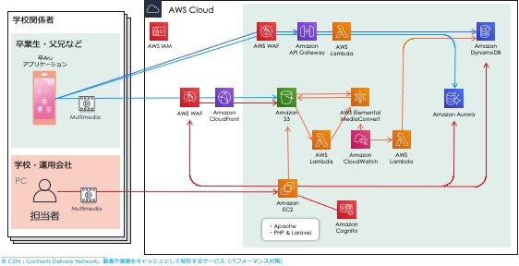
■ インフラ俯瞰図

AR用API & 動画配信基盤
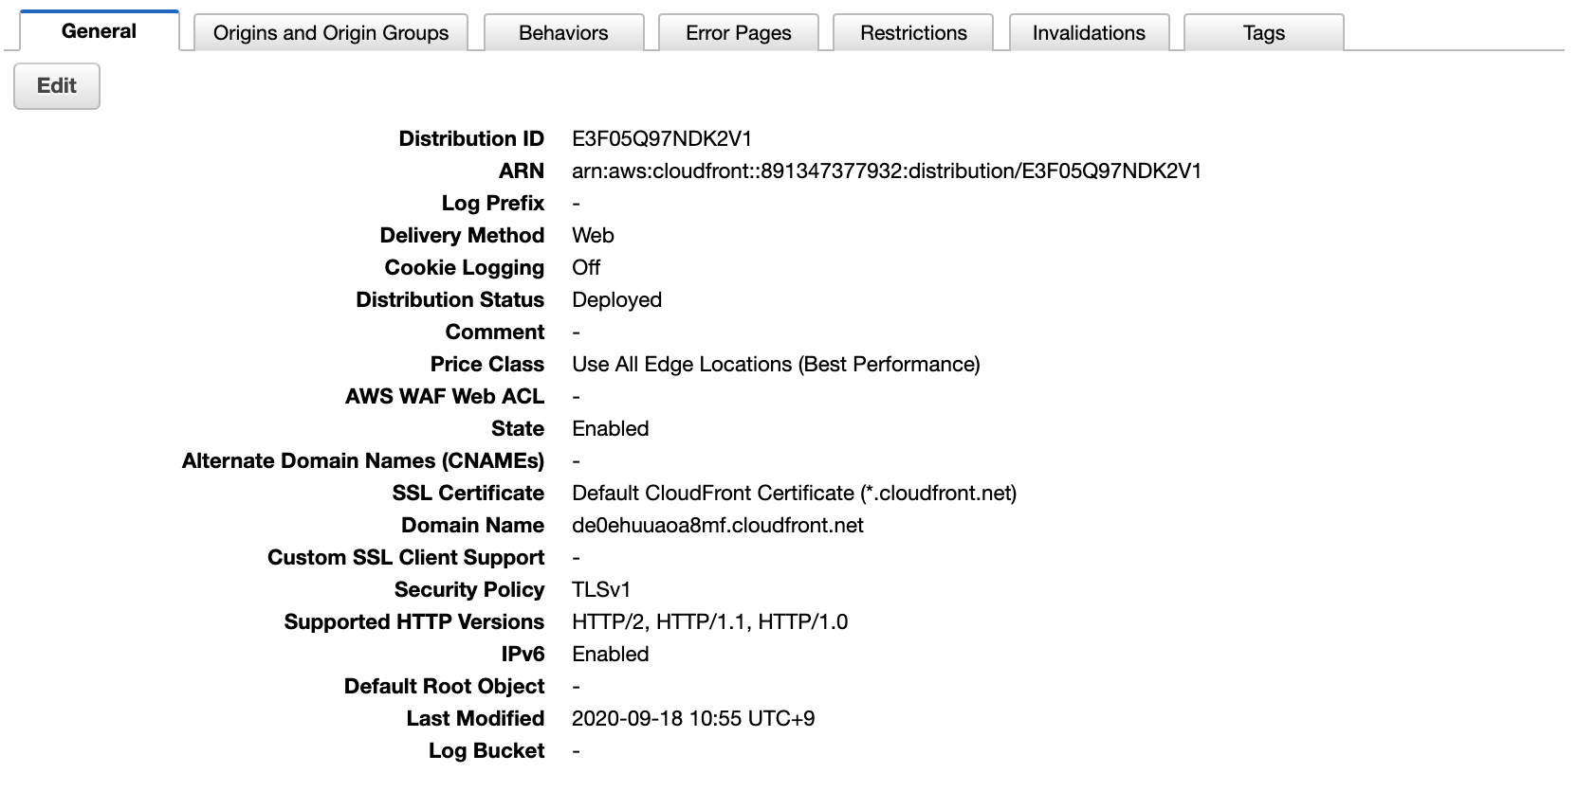
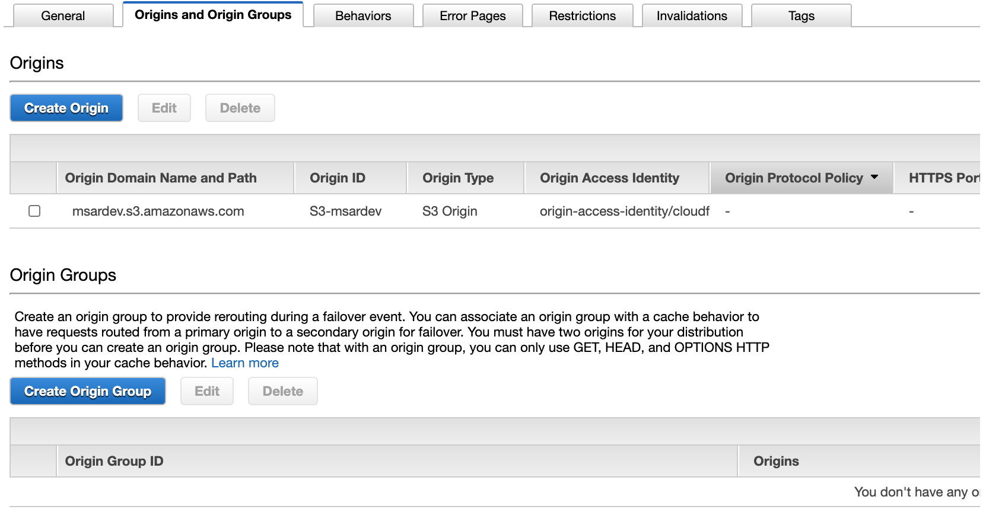
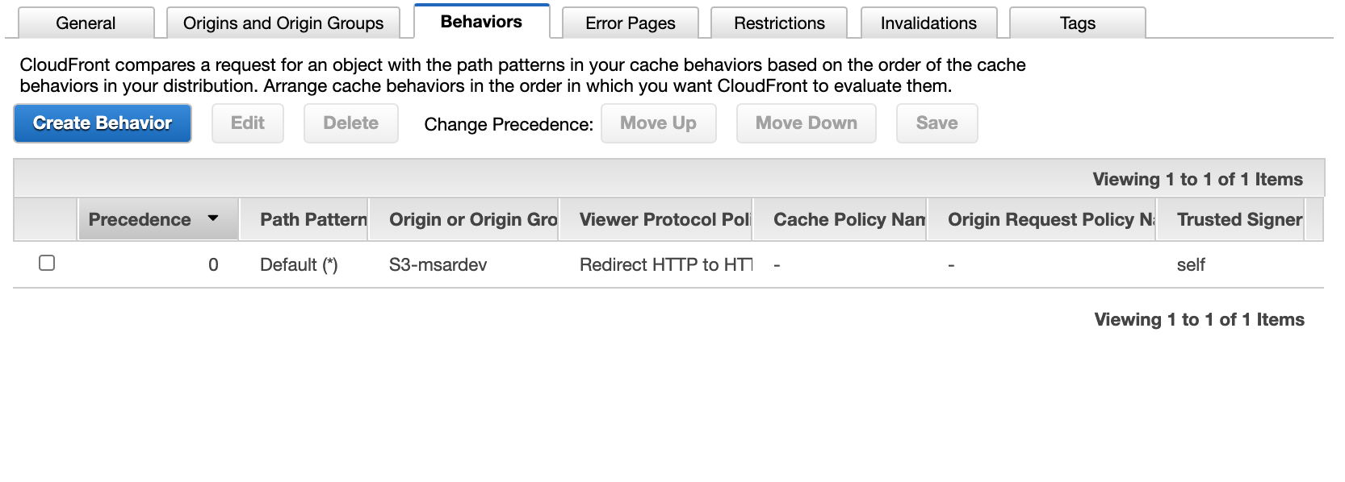
AR用API & 動画配信基盤

DynamoDB | アルバムのコンテンツのパスを保持する。
Lambda | リクエストパラメータのアルバムIDに該当するコンテンツのパスを返す。
API Gateway | 上記 Lambdaのエンドポイント。
S3 | アルバムのコンテンツ (マーカー画像、動画) を保管するストレージ。
CloudFront | 上記 S3のCDN。

DynamoDB
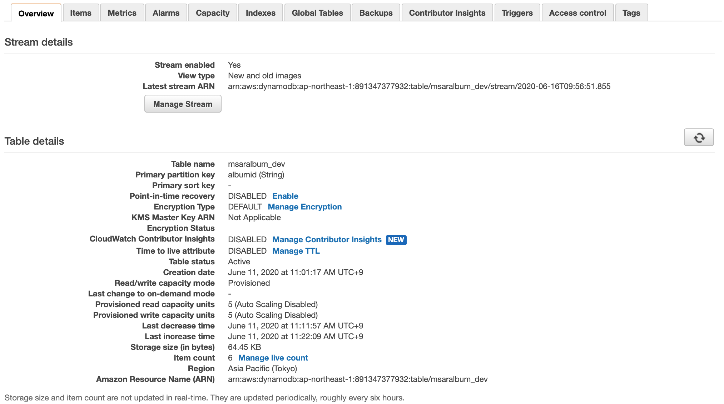

Lambda
API Gateway
S3
CloudFront

Lambda

API Gateway
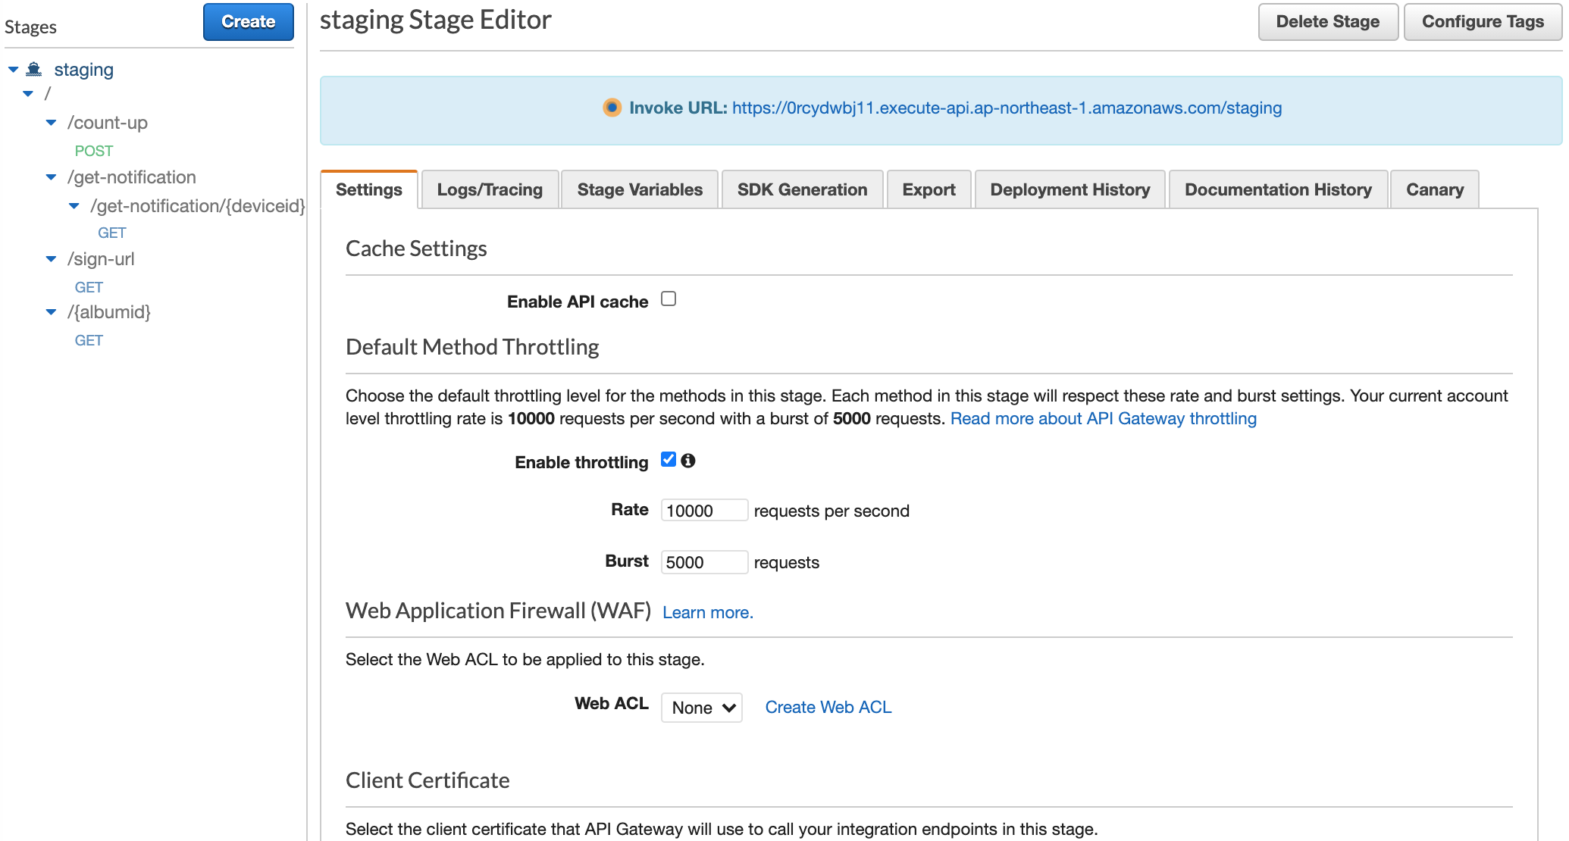

S3
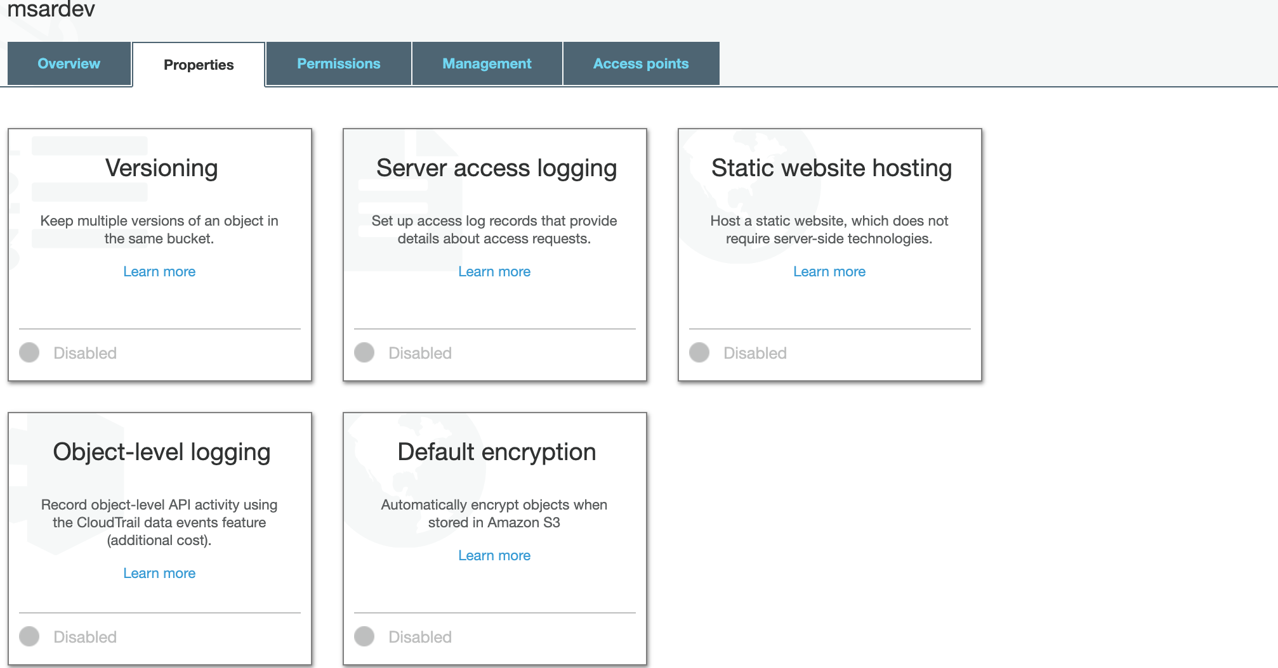

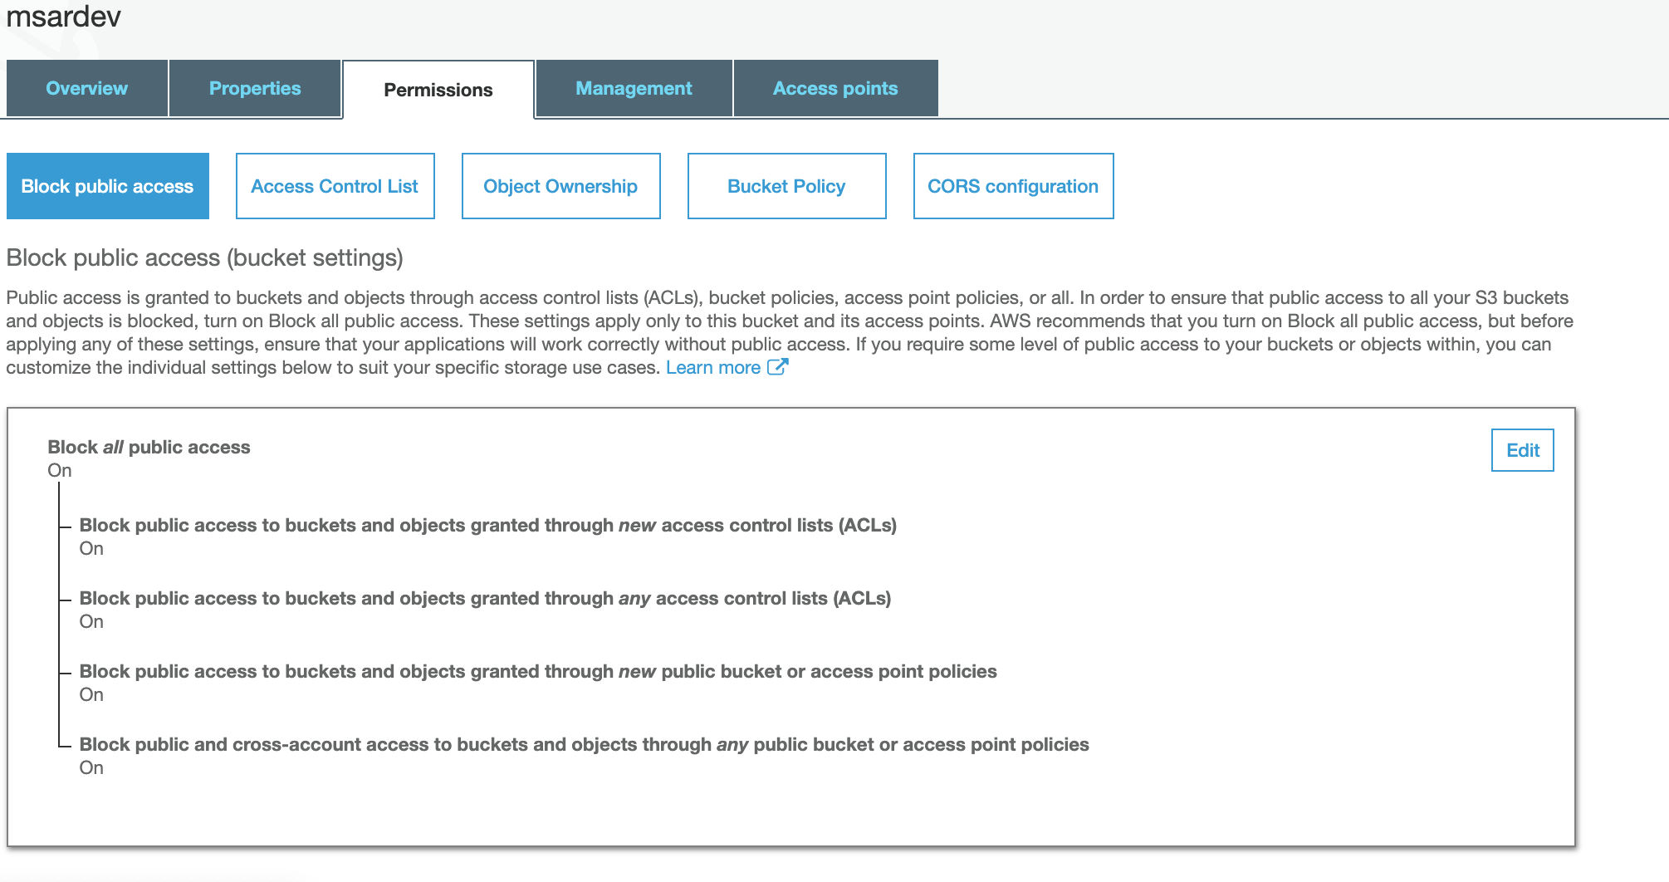

CloudFront

CloudFront

CMS
CMS

EC2 | 卒ARuのAR用コンテンツを管理するシステム。
DynamoDB | アルバムのコンテンツのパスを保持する。
S3 | アルバムのコンテンツ (マーカー画像、動画) を保管するストレージ。
Lambda | S3に動画ファイルが追加された時に、ビットレートを小さくし、ストリーミング用のファイルに変換する。
 | 変換完了時に上記 DynamoDBに状態を書き出す。
MediaConvert | 上記 Lambdaから呼び出され、動画ファイルを変換する。
CloudWatch | 上記 MediaConvertの起動時にログを記録し、変換完了時に上記 DynamoDBに状態を書き出すLambdaを呼ぶ。
SES | 動画変換に失敗した時、エラー通知を行う。

EC2
DynamoDB
＊「AR用API & 動画配信基盤」シートのDynamoDBと同じ

S3
＊「AR用API & 動画配信基盤」シートのs３と同じ

Lambda

MediaConvert
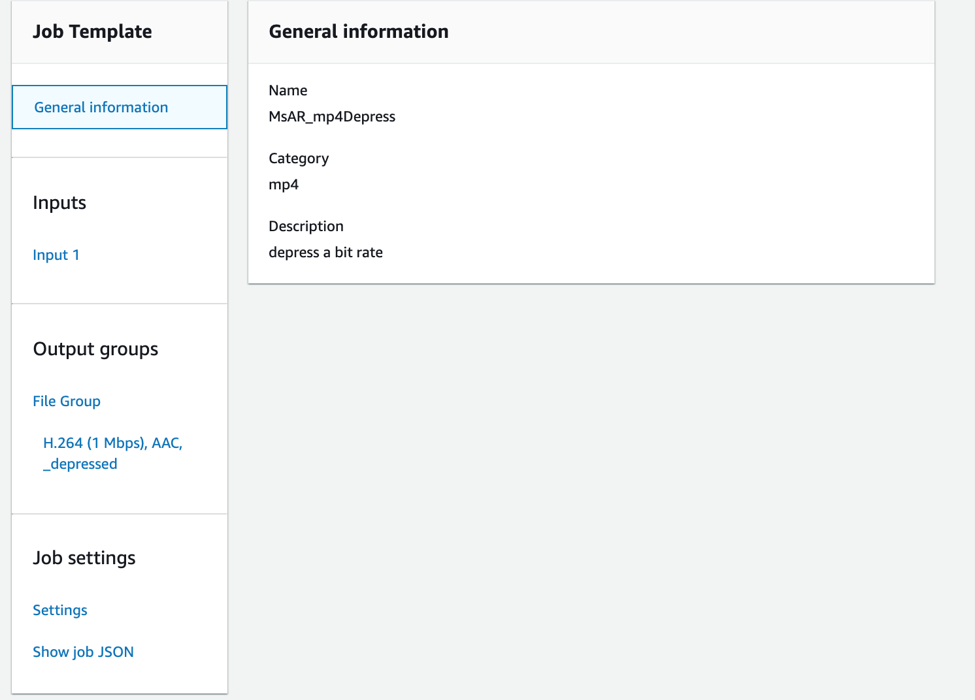

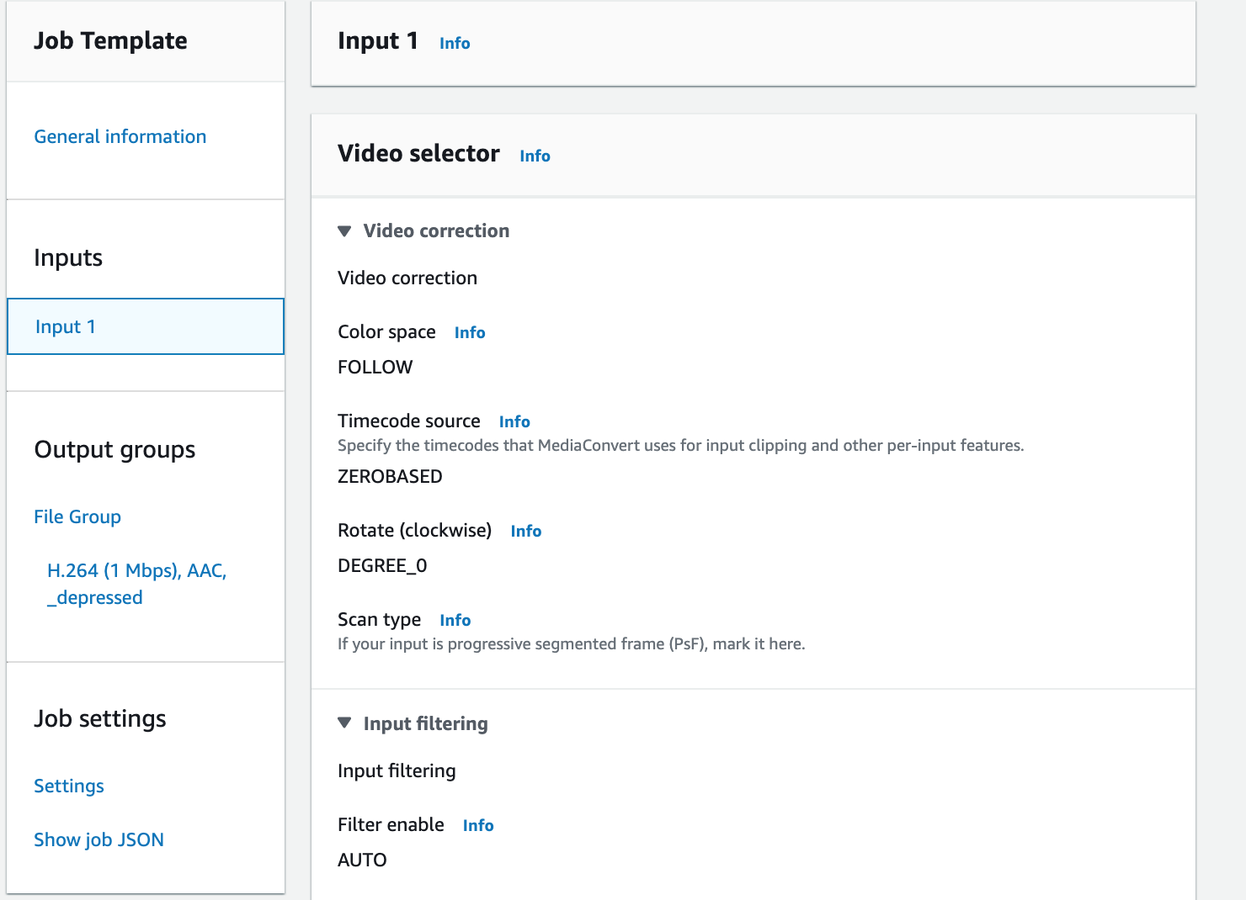

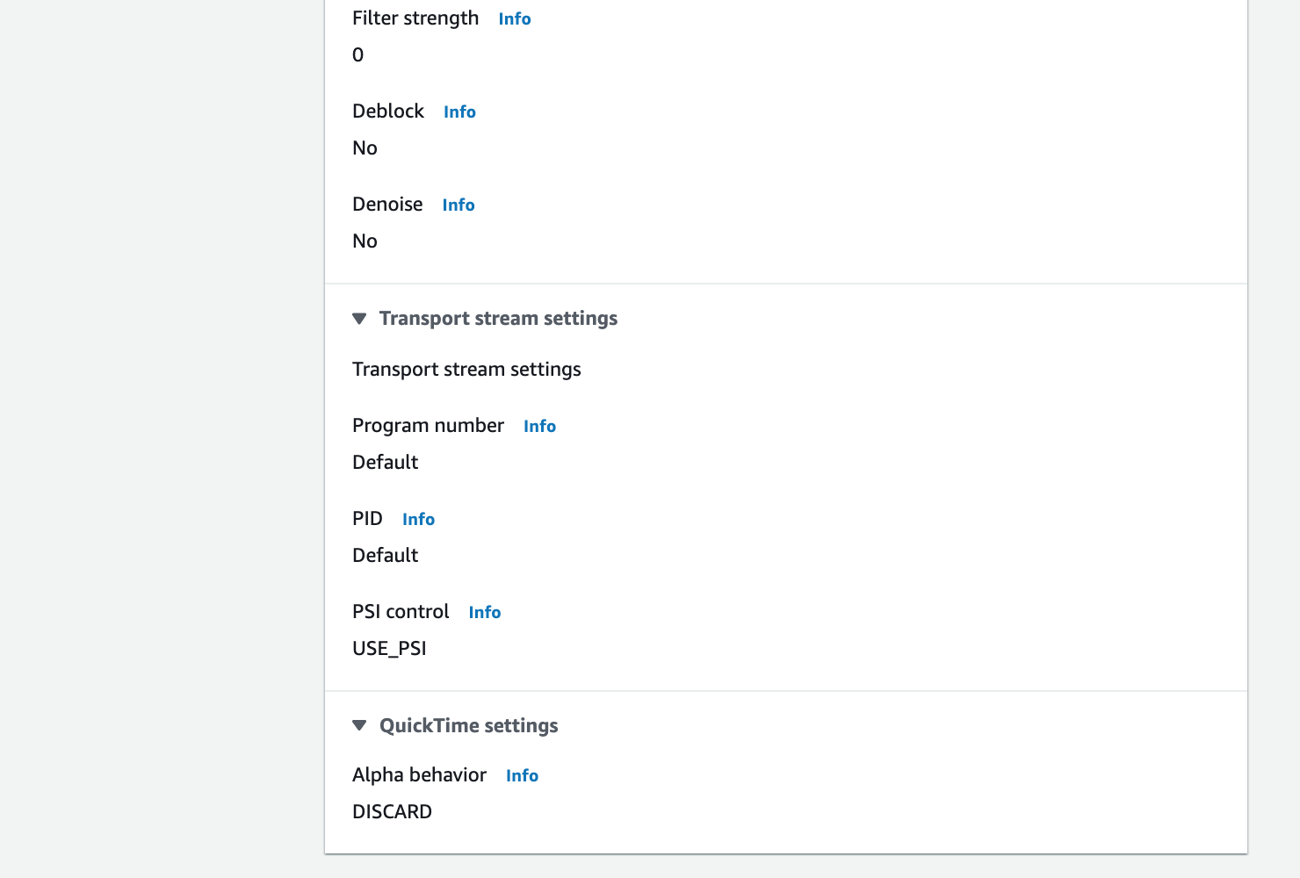

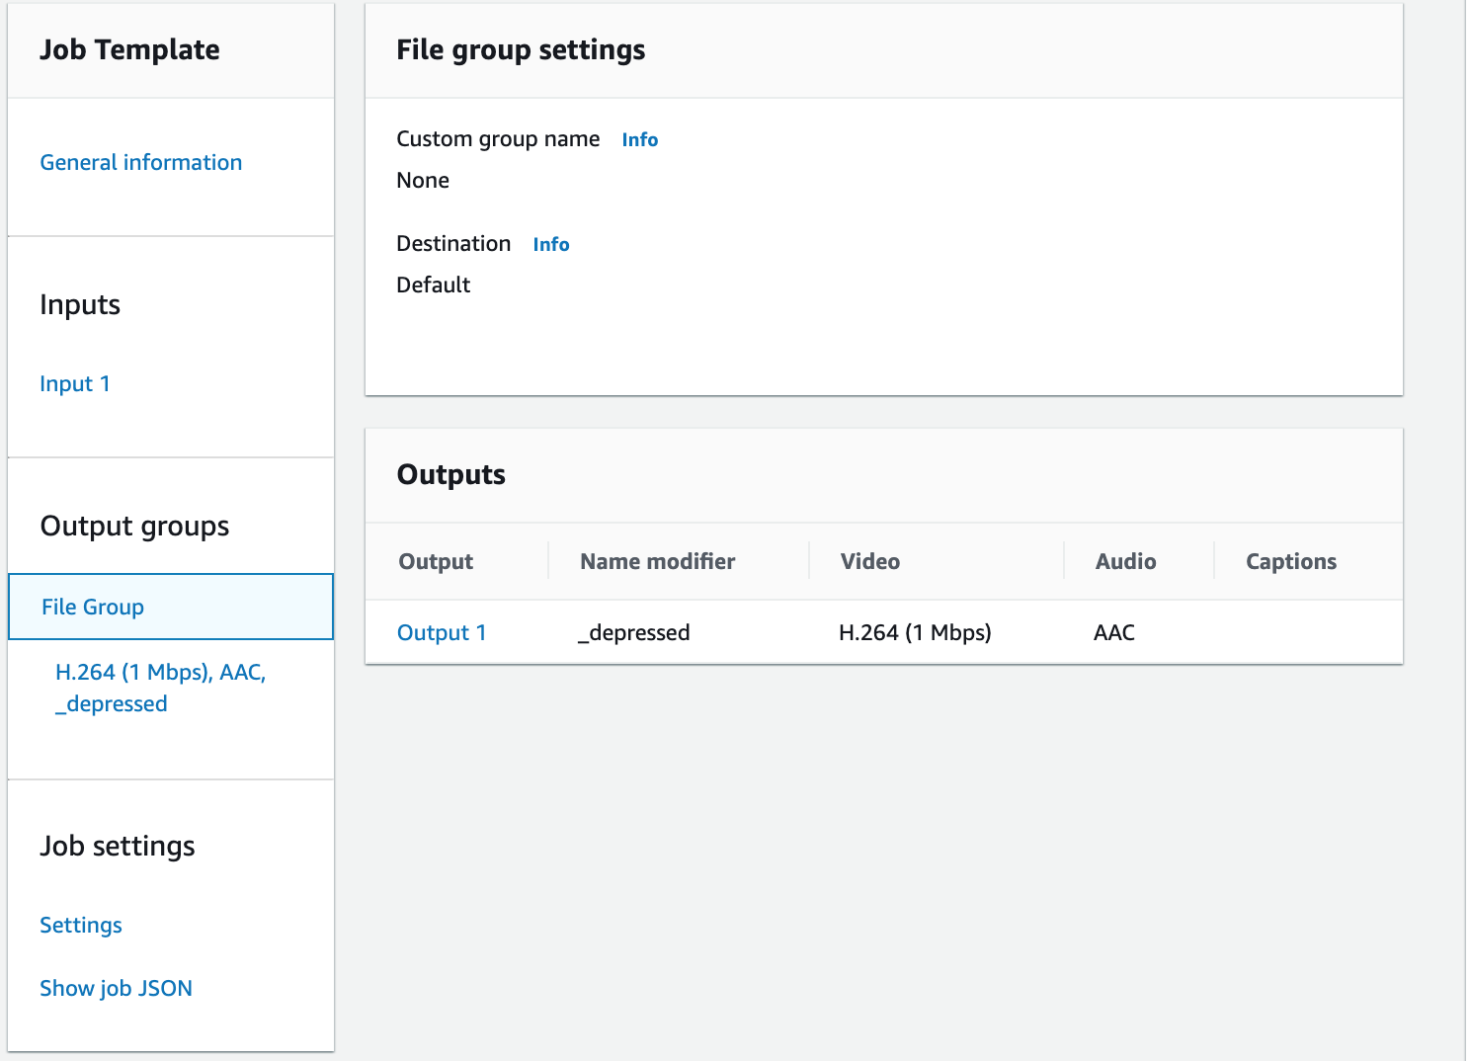

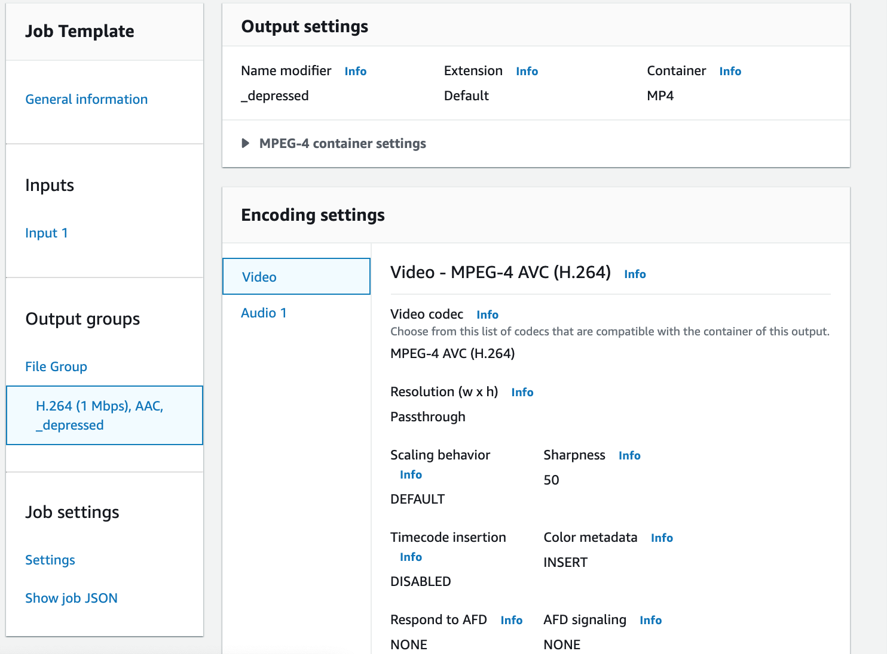

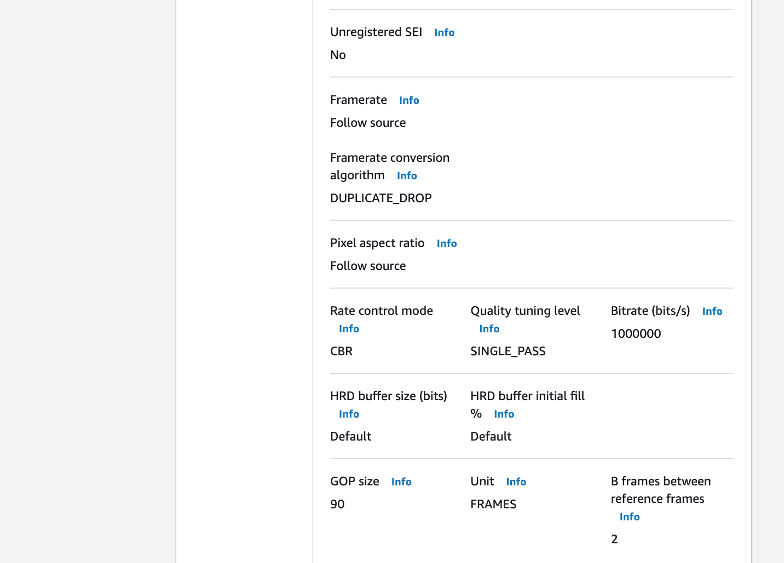

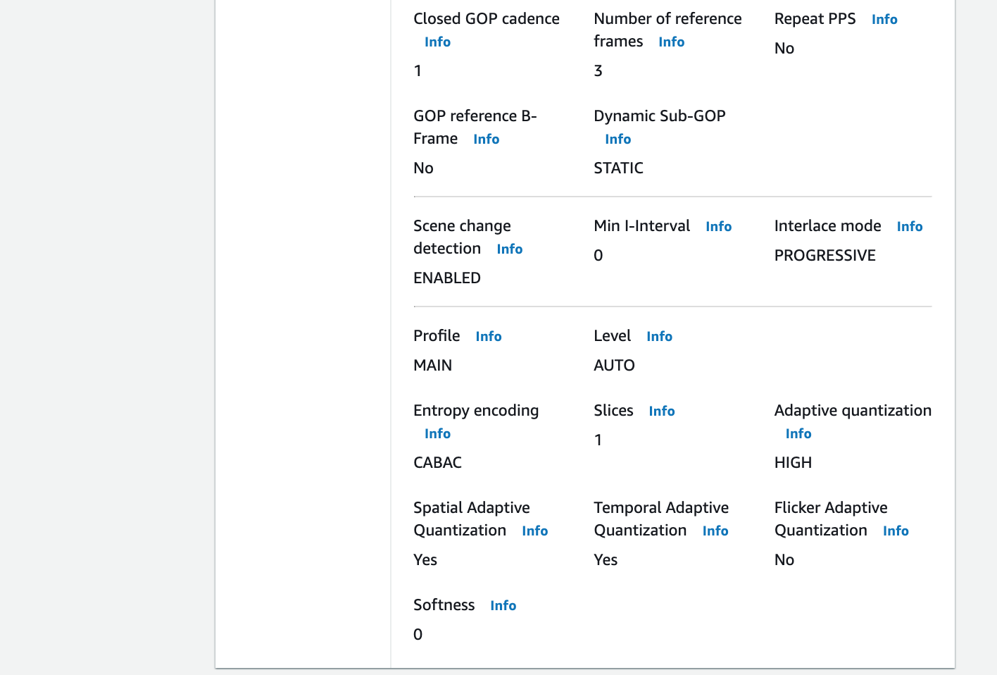

CloudWatch

SES

